상품제안서
유니영 급속냉각 초강력 휴대용 핸디 선풍기(대용량배터리) | 상품코드: S46690

 |  |  |  |  |  |  | 02-713-8555 | www.synergygift.co.kr
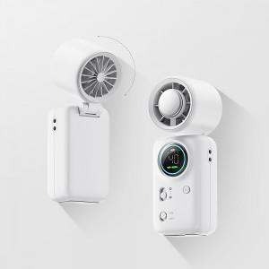

【상세/제작정보】

【인쇄/포장옵션】 | 인쇄 / 포장지포장

【공급단가】 | 수량 | 30~ | 100~ | 500~ | 1,000~ | 3,000~
*VAT별도 | 단가 | 16,900원 | 15,990원 | 15,210원 | 14,820원 | 14,560원

【상품 URL】 | https://www.synergygift.co.kr:443/src/goods_detail.php?gdno=46690

